Sheet1
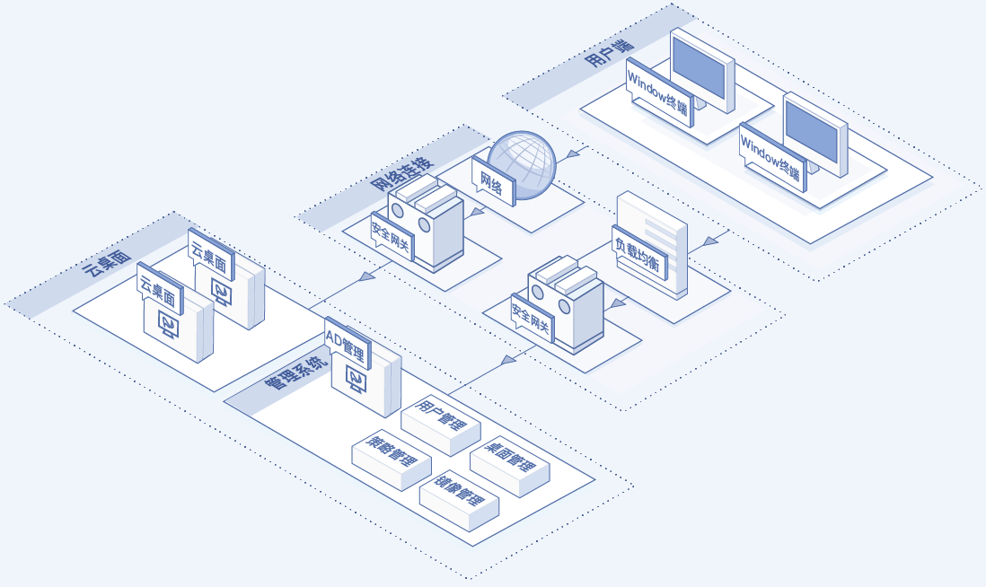
文件名 | 中文 | 英文
图片3 | 云桌面 | Cloud WorkSpace
 | 管理系统 | Management System
 | AD管理 | AD Management
 | 用户管理 | User Management
 | 策略管理 | Policy Management
 | 桌面管理 | WorkSpace Management
 | 镜像管理 | Image Management
 | 网络连接 | Network Connection
 | 网络 | Networking
 | 安全网关 | Security Gateway
 | 负载均衡 | Load Balancer
 | 用户端 | Client
 | Windows 终端 | Windows Terminal

